香港-柬埔寨正清& 快递
网关 | US$41,673.70
香港-柬埔寨 | 正清方案
重量：KG | 30
代理： | 华贸
费用明细： | A/F: CNY35.0/KG 最低计费45KG 目的港操作费： CNY 1000.0 操作费： USD 100.00 清关费： USD 140.00 送货费： USD 195.00 文件费：USD 300.00
小计： | CNY 7,867.00
税率：0+10% | CNY 30,005.06
汇损： | CNY 1,200.20
总计： | CNY 39,072.27
不含 | 保险费，仓储费，拆托回收垃圾，待时费，香港提货费，停车费，登记费，杂费实报实销
文件： |  | 要电信部的许可证
时效： | 起飞5-7个工作日，海关查验顺延

网关 | US$41,673.70
香港-柬埔寨
快递方案
重量：KG | 30 | 79*58*32
代理： | 亚鹏 | 银顺达
费用明细 | 香港DHL：单价42/kg 时效预计3～6天左右 关税预付 150元 香港交货 登记费 ：100RMB/票 港发件操作费RMB 1/kg，最低操作费为RMB100/票 偏远最低收费为RMB360元/票 | DHL :CNY 35/KG+220超重费 偏远： CNY 300.00 预付手续费150 税金实报实销
小计： | CNY 1,970.00 | CNY 1,720.00
关税：0+10% 实报实销 | CNY 30,005.06 | CNY 30,005.06
汇损：预估实报实销 | CNY 1,200.20 | CNY 1,200.20
总计： | CNY 33,175.27 | CNY 32,925.27
备注 | 需要收货人配合清关并提供所需文件 不含：保险费，包装费，及海关查验产生的相关费用等，如产生其他费用实报实销，香港杂费实报实销，提货费，停车费等 | 需要收货人配合清关并提供所需文件 不含：保险费，包装费，及海关查验产生的相关费用等，如产生其他费用实报实销，香港杂费实报实销，提货费，停车费，登记费等
时效 | 3-6工作日，如遇海关查验时间顺延 | 5个工作日，如遇海关查验时间顺延
税率 | 诚哥建议税率：按CIF货值，关税0%，增值税10%，税金实报实销，以快递公司税单为准 有汇损，实报实销，以快递公司税单为准
备注： | 快递货物，有时候海关会强制加收运费+保险征收税金，具体以快递公司税单回传为准。

香港-泰国
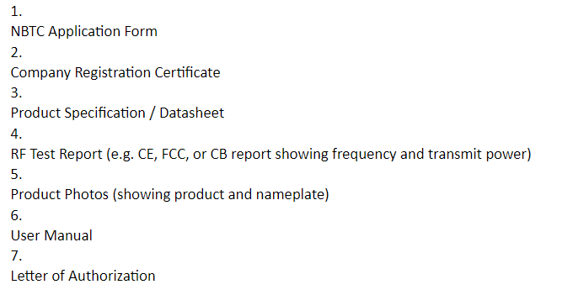
香港-泰国询价 | US$115,000.00
交换机+防火墙+模块
重量：KG 预估 | 500
代理： | 华贸南通
费用明细 | 运费：CNY 20/KG 始发站费用：CNY 2380 朗华：CNY 2500 预估 目的港清关： USD 100 文件： USD 105.00 Terminal Fee: USD 0.35/KG Delivery Charges : USD 350.00 卸货人工： USD 30.00/人--2人计算 仓储费： USD0.14/KG/DAYMINUSD20/DAY | HK CX RMB 19.5/KG+验电 RMB 500 报关 RMB300+申报税200 预估 朗华：2500 预估 香港杂费实报实销 请贴好电池签交货 BKK local Customs clearance: USD125/set（基于有收货人抬头） THC: USD0.36/kg, min USD65 D/O: USD65/set Delivery: USD270/truck（不含卸货上楼费用） Handling: USD85/set Storage: at cost Duty Import Tax: 0% (HS Code: 851762) (8473.30.90) Import VAT: 7% 卸货上楼： USD 180.00
小计：（不含税金+保险） | CNY 16,160.00 | CNY 19,266.00
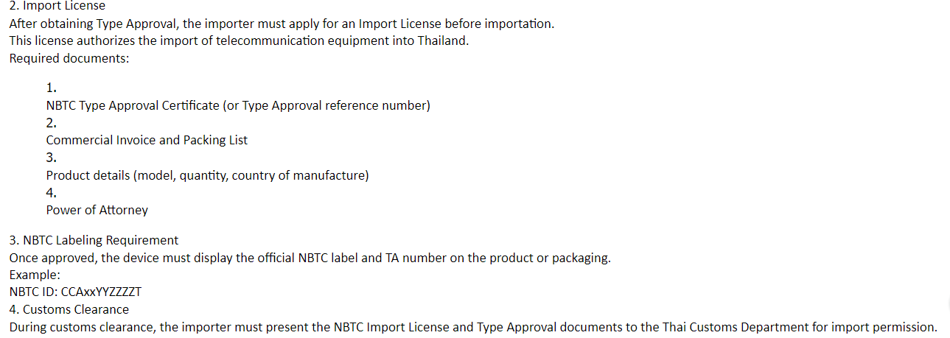
税金：0+7% 实报实销 | CNY 57,960.00 | CNY 57,960.00
汇损： | CNY 2,898.00 | CNY 2,318.40
总计：（含税金） | CNY 77,018.00 | CNY 79,544.40
文件： | 交换机，防火墙都需要办理NBTC 认证 办理NBTC 证书： 国内办证： 8500+VAT6 ， 直接找泰国代理： USD 465.00/一个型号, 但是需要当地客户配合办理并提供授权，需要5个工作日左右， 10个型号需要USD 4650 （10个） 需要客户授权，产品说明书，CE 报告 | 交换机，防火墙都需要办理NBTC 认证 办理NBTC 认证： 融迅 USD 1300.00/个 如果含有模块，按照型号办理 10个认证 认证费用： USD 13000 (10个） 需要收货人办理进口许可证
时效： | 起飞后5-7个工作日，海关查验顺延 | 起飞后5-7个工作日，海关查验顺延
不含： | 保险费，待时费，海关查验费，香港杂费实报实销 | 保险费，待时费，海关查验费，香港杂费实报实销,仓储费，

目前确认代理是有客户的授权的，如果超了12月发运，需要重新授权报关行，发运前安排.
POA 所需资料如下：
- Company Certificate
- VAT Registration Certificate (Por.Por.20)
- A copy of the authorized signatory’s identification card

办理NBTC 需要的文件

